Zeta Probiotics Text Comparison
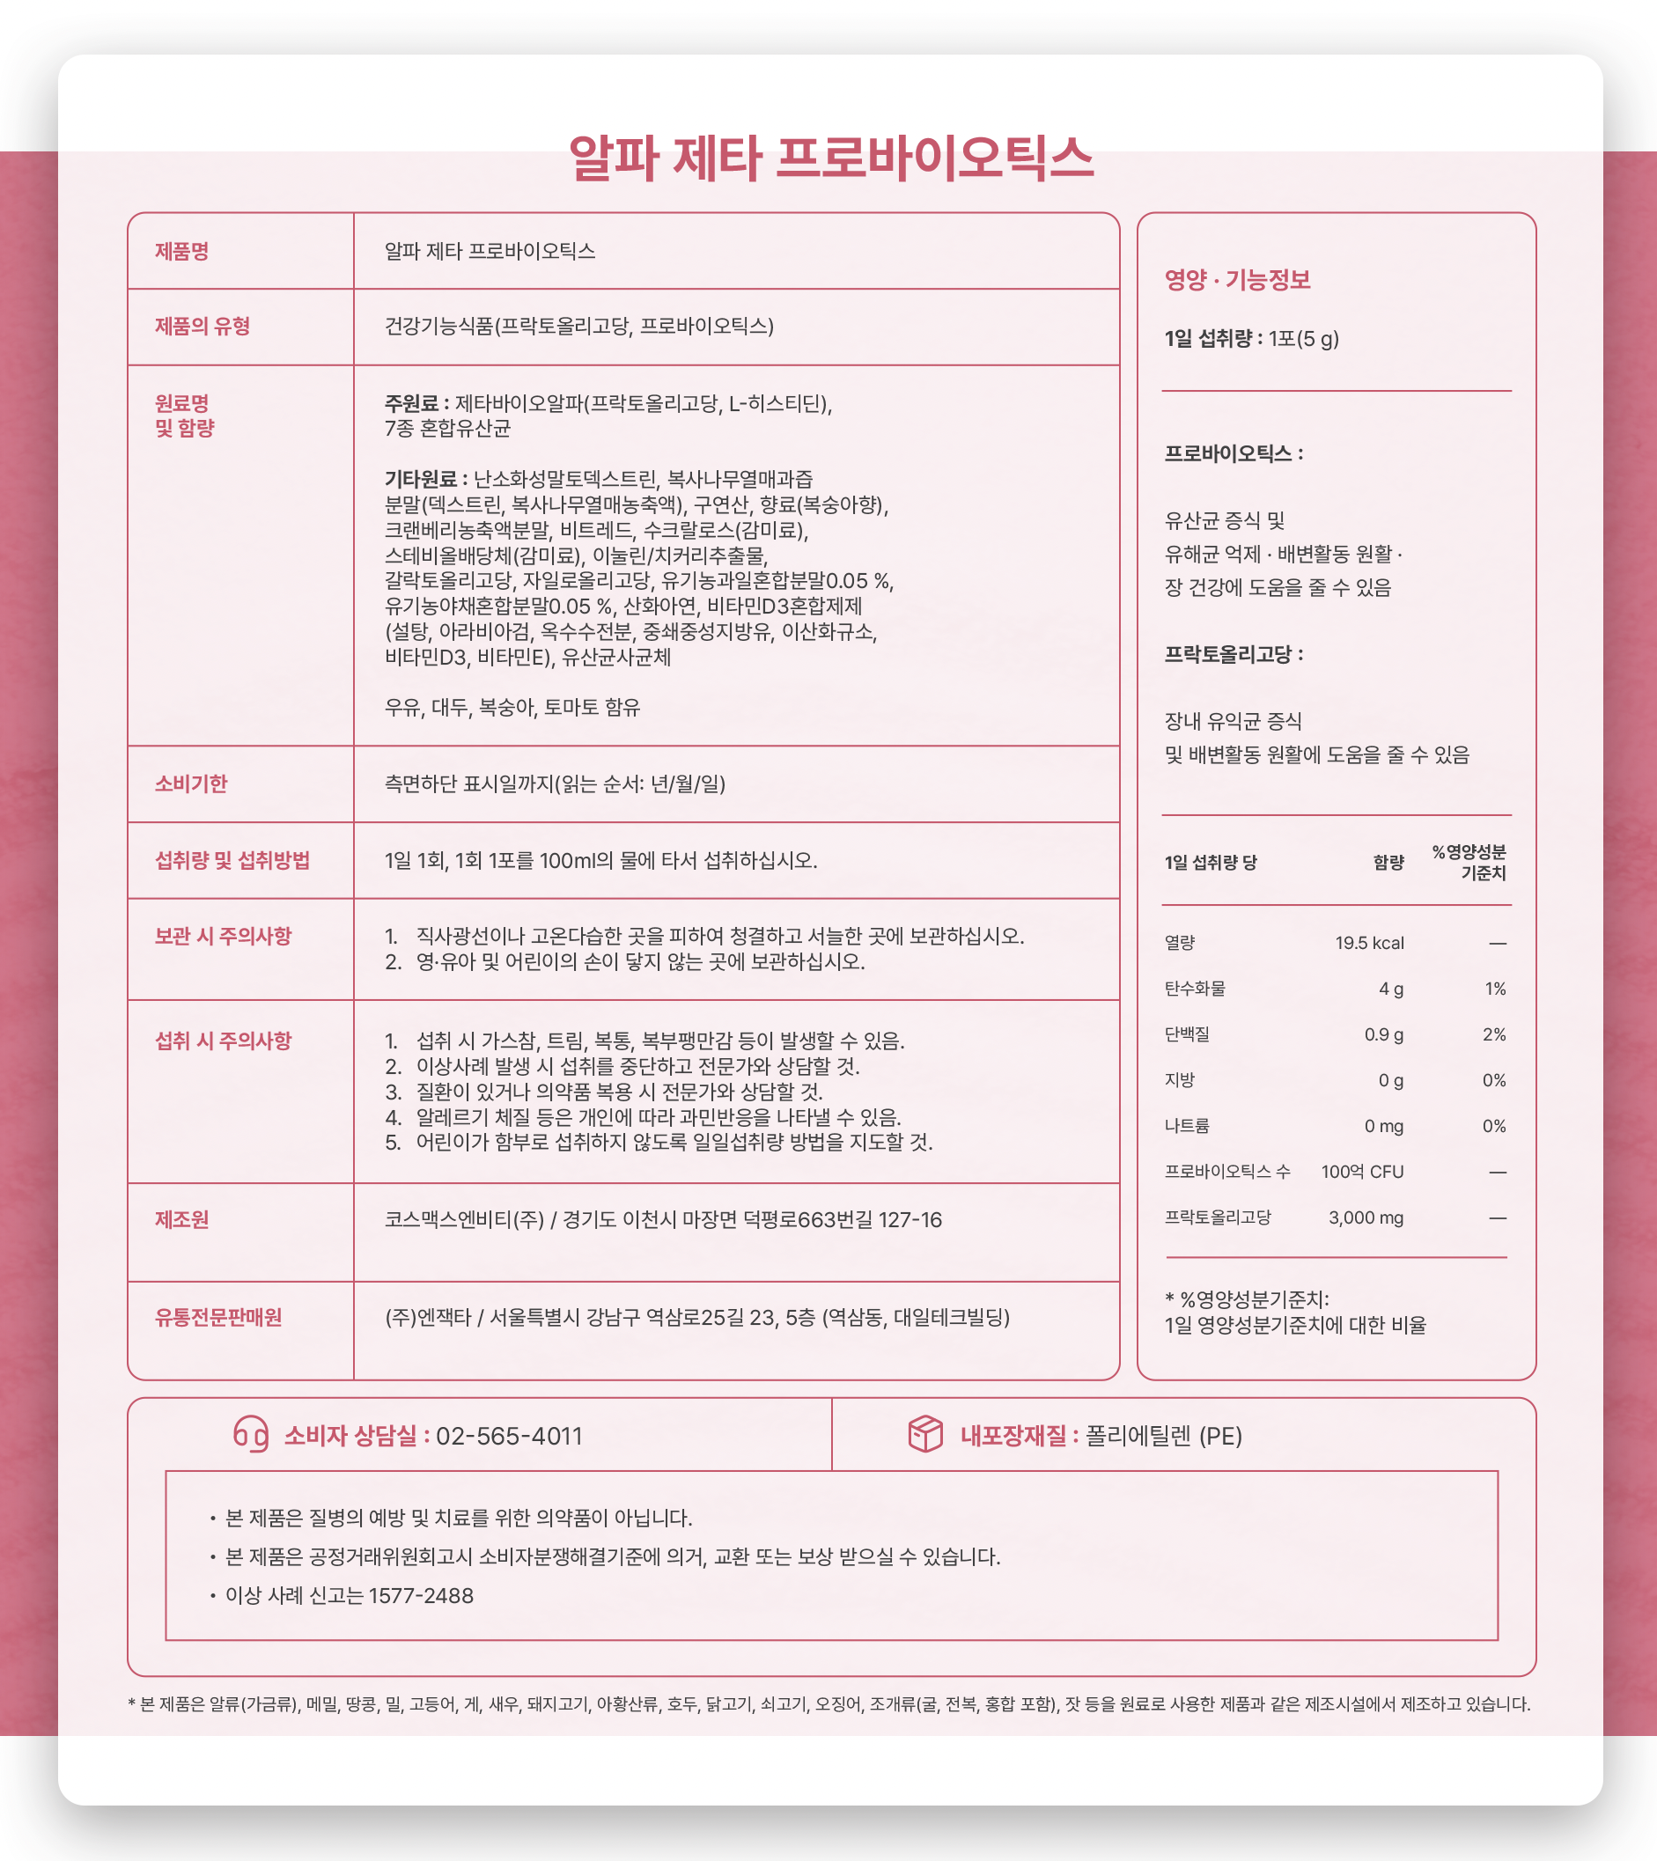
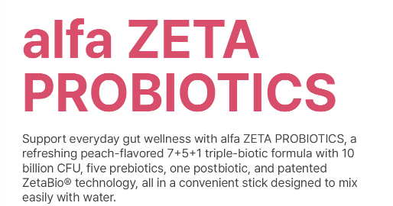
No. | 영문 원본 텍스트 (Original English) | 1번 용어 반영 한글 번역 (Localized Korean)
1 | alfa ZETA PROBIOTICS | 알파 제타 프로바이오틱스
2 | Support everyday gut wellness with alfa ZETA PROBIOTICS, a refreshing peach-flavored 7+5+1 triple-biotic formula with 10 billion CFU, seven Probiotics, five prebiotics, one postbiotic, and patented ZetaBio® technology, all in a convenient stick designed to mix easily with water. | 상큼한 복숭아 맛의 알파 제타 프로바이오틱스와 함께 매일의 장 건강을 챙기세요. 3중 바이오틱스 7.5.1 설계로 완성했습니다. 특허받은 제타바이오® 기술이 동결건조된 유산균을 생균과 유사한 생존율 및 장내 부착 능력을 갖도록 합니다. 물에 타서 섭취하는 워터믹스 제형으로 남녀노소 누구나 맛있게 즐기실 수 있습니다.

 | Made complete Through Design, not ingredients alone. | 성분이 아닌 설계로 완성합니다.
 | PROBIOTICS | 프로바이오틱스
 | Seven selected strains with 10 billion CFU daily. | 엄선된 7종 균주, 100억 CFU 함유
 | PREBIOTICS | 프리바이오틱스
 | Five prebiotics to nourish beneficial gut bacteria | 장내 유익균의 성장을 돕는 5종 프리바이오틱스
 | POSTBIOTICS | 포스트바이오틱스
 | One postbiotic completes the triple-biotic formula | 포뮬러를 완성하는 1종 포스트바이오틱스
 | ZETABIO TECHNOLOGY | 제타바이오 기술
 | Patented technology that reactivates probiotics | 동결건조된 유산균을 재활성화하는 특허기술
 | PEACH FLAVOR | 복숭아 맛
 | A refreshing peach flavor for enjoyable daily use | 물에 타서 즐기는 맛있는 유산균
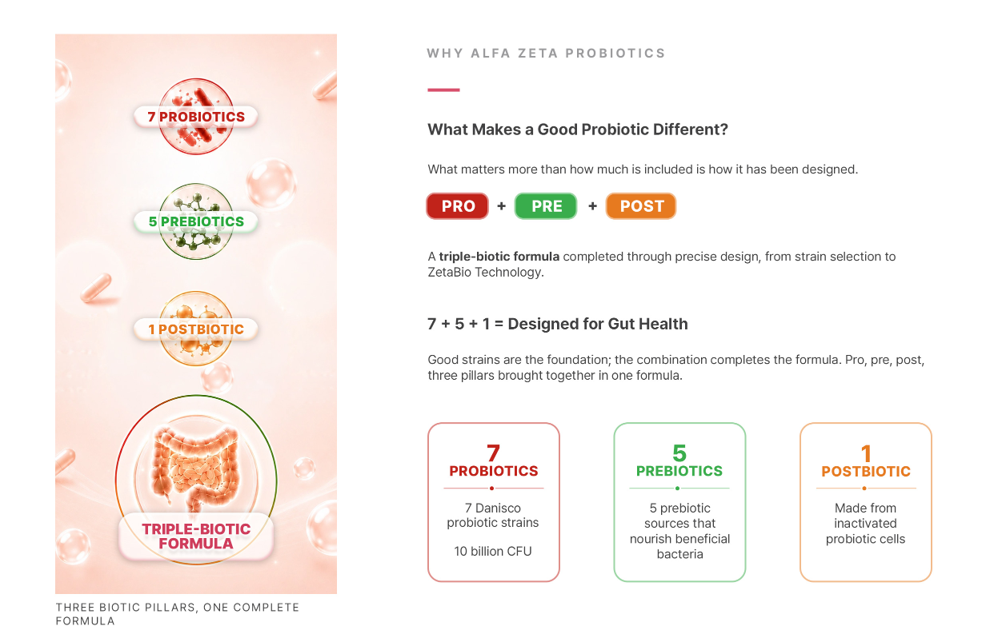

 | WHY ALFA ZETA PROBIOTICS | WHY alfa Zeta Probiotics
 | What Makes a Good Probiotic Different? | 좋은 유산균은 무엇이 다를까요?
 | What matters more than how much is included is how it has been designed. | 많이 담는 것보다 중요한 것은 어떻게 설계했는가입니다.
 | PRO + PRE + POST | PRO + PRE + POST
 | A triple-biotic formula completed through precise design, from strain selection to ZetaBio Technology. | 균주 선별부터 제타바이오 기술까지, 정교한 설계로 완성한 3중 바이오틱스
 | 7 + 5 + 1 = Designed for Gut Health | 7 + 5 + 1 = 장 건강을 설계하다
 | Good strains are the foundation; the combination completes the formula. Pro, pre, post, three pillars brought together in one formula. | 좋은 균주는 기본이고, 완성은 조합입니다. 프로, 프리, 포스트 - 세 축을 하나로 담았습니다.
 | 7 PROBIOTICS | 7종 프로바이오틱스
 | 7 Danisco probiotic strains / 10 billion CFU | Danisco사 7종 유산균 100억 CFU 함유
 | 5 PREBIOTICS | 5종 프리바이오틱스
 | 5 prebiotic sources that nourish beneficial gut bacteria | 유익균을 위한 다양한 먹이 5종
 | 1 POSTBIOTIC | 1종 포스트바이오틱스
 | Made from inactivated probiotic cells | 유산균 사균체
 | THREE BIOTIC PILLARS, ONE COMPLETE FORMULA | 3중 바이오틱스 - 세 축을 하나로 담았습니다.

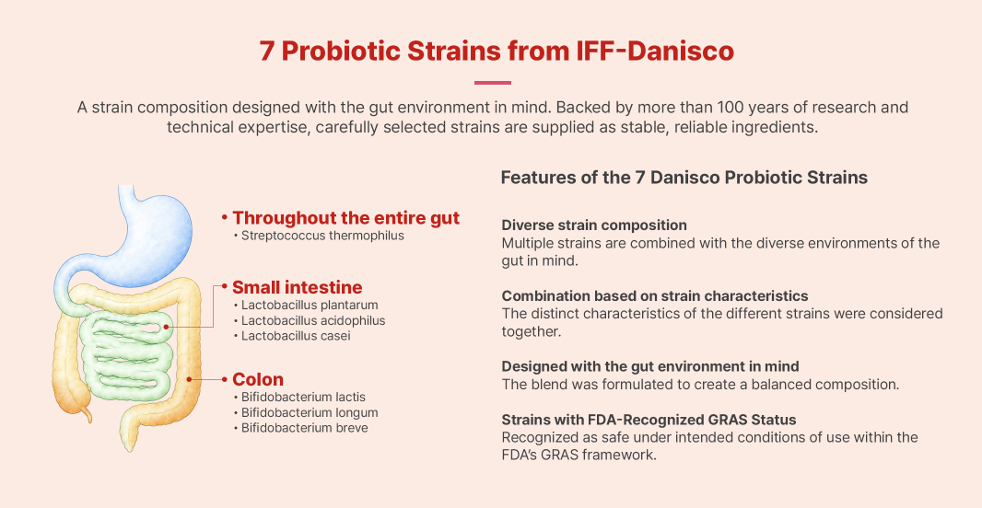
 | 7 Probiotic Strains from IFF-Danisco | 7종의 프로바이오틱스
 | A strain composition designed with the gut environment in mind. Backed by more than 100 years of research and technical expertise, carefully selected strains are supplied as stable, reliable ingredients. | 장내 환경을 고려하여 설계된 균주 배합입니다. 세계적인 유산균 기업인 IFF-다니스코사의 100년 이상의 연구와 기술적 전문성을 바탕으로, 엄선된 균주가 안정적이고 신뢰할 수 있는 원료로 공급됩니다.
 | Throughout the entire gut / Streptococcus thermophilus | 장 전반 / 스트렙토코커스 서모필러스
 | Small intestine / Lactobacillus plantarum, Lactobacillus acidophilus, Lactobacillus casei | 소장 / 락토바실러스 플란타룸, 락토바실러스 애씨도필러스, 락토바실러스 카세이
 | Colon / Bifidobacterium lactis, Bifidobacterium longum, Bifidobacterium breve | 대장 / 비피도박테리움 락티스, 비피도박테리움 롱검, 비피도박테리움 브레브
 | Features of the 7 Danisco Probiotic Strains | 7종 프로바이오틱스의 특징
 | Diverse strain composition | 다양한 균주 구성
 | Multiple strains are combined with the diverse environments of the gut in mind. | 장내의 다양한 환경을 고려하여 여러 균주를 함께 구성했습니다.
 | Combination based on strain characteristics | 균주 특성 기반의 조합
 | The distinct characteristics of the different strains were considered together. | 서로 다른 균주의 특성을 함께 고려했습니다.
 | Designed with the gut environment in mind | 장내 환경을 고려한 설계
 | The blend was formulated to create a balanced composition. | 균형 잡힌 조성을 위해 배합을 고려했습니다.
 | Strains with FDA-Recognized GRAS Status | GRAS(안전원료인증) 획득 균주
 | Recognized as safe under intended conditions of use within the FDA's GRAS framework. | FDA GRAS 및 Self-Affirmed GRAS 안전성을 인정받은 원료입니다.

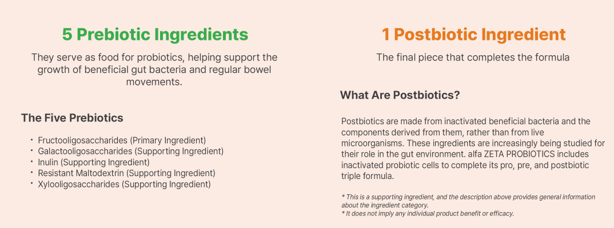
 | 5 Prebiotic Ingredients | 5종의 프리바이오틱스
 | They serve as food for probiotics, helping support the growth of beneficial gut bacteria and regular bowel movements. | 프로바이오틱스의 먹이 역할을 하여, 장내 유익균의 성장을 돕고 원활한 배변 활동을 지원합니다.
 | The Five Prebiotics | 프리바이오틱스 종류
 | Fructooligosaccharides (Primary Ingredient) | 프락토올리고당 (주원료)
 | Galactooligosaccharides (Supporting Ingredient) | 갈락토올리고당 (부원료)
 | Inulin (Supporting Ingredient) | 이눌린 (부원료)
 | Resistant Maltodextrin (Supporting Ingredient) | 난소화성말토덱스트린 (부원료)
 | Xylooligosaccharides (Supporting Ingredient) | 자일로올리고당 (부원료)
 | 1 Postbiotic Ingredient | 1종의 포스트바이오틱스
 | The final piece that completes the formula | 설계를 완성하는 마지막 퍼즐
 | What Are Postbiotics? | 포스트바이오틱스란 무엇인가?
 | Postbiotics are made from inactivated beneficial bacteria and the components derived from them, rather than from live microorganisms. These ingredients are increasingly being studied for their role in the gut environment. alfa ZETA PROBIOTICS includes inactivated probiotic cells to complete its pro, pre, and postbiotic triple formula. | 포스트바이오틱스는 살아있는 유익균이 아닌, 유익균의 사균체와 대사물질을 말합니다. 최근 장내 환경 연구 분야에서 포스트바이오틱스도 프로.프리바이오틱스와 함께 다뤄지며 주목을 받고 있습니다. 알파 제타 프로바이오틱스는 유산균 사균체를 더해, 프로. 프리. 포스트 3중 구성을 완성했습니다.
 | * This is a supporting ingredient, and the description above provides general information about the ingredient category. | * 부원료이며, 성분 유형에 대한 일반적인 설명입니다.
 | * It does not imply any individual product benefit or efficacy. | * 개별 효능을 의미하지 않습니다.

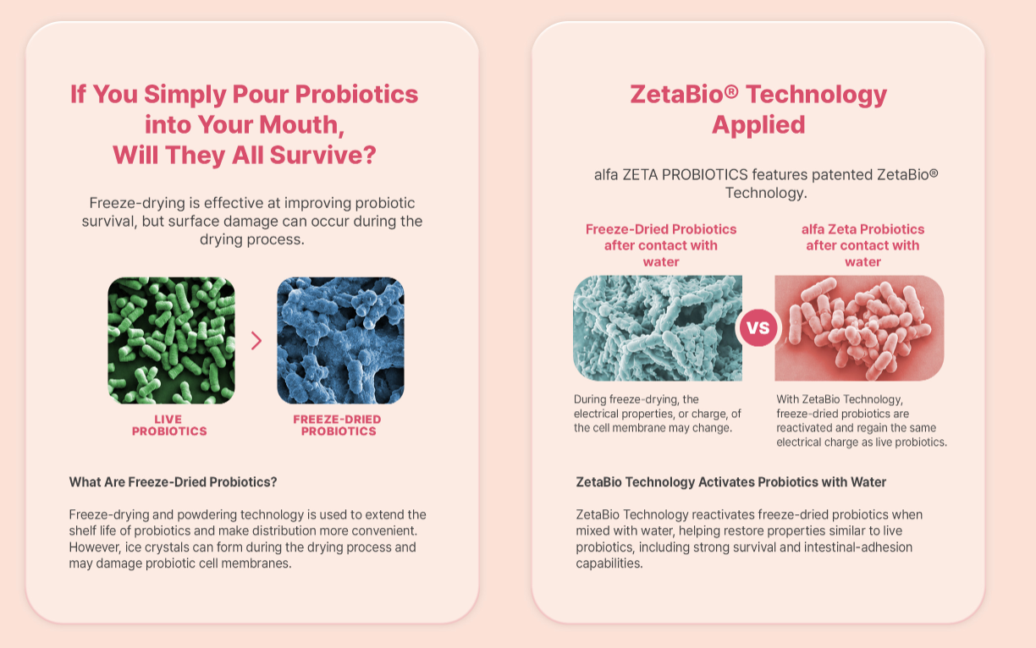
 | If You Simply Pour Probiotics into Your Mouth, Will They All Survive? | 유산균, 입에 털어 넣기만 하면, 다 살아서 갈까요?
 | Freeze-drying is effective at improving probiotic survival, but surface damage can occur during the drying process. | 동결건조 과정은 유산균의 생존율을 높이는데 효과적이지만, 건조과정에서 표면 손상이 발생할 수 있습니다.
 | What Are Freeze-Dried Probiotics? | 동결건조 유산균은?
 | Freeze-drying and powdering technology is used to extend the shelf life of probiotics and make distribution more convenient. However, ice crystals can form during the drying process and may damage probiotic cell membranes. | 동결건조 분말화 기술은 유산균의 소비기한을 늘리고 유통을 편리하게 하기 위해 사용됩니다. 하지만 건조 과정에서 얼음 결정이 형성되어 유산균 세포막에 손상을 줄 수 있습니다.
 | ZetaBio® Technology Applied | 제타바이오® 기술 적용
 | alfa ZETA PROBIOTICS features patented ZetaBio® Technology. | 알파 제타 프로바이오틱스는 특허받은 제타바이오® 기술을 담았습니다.
 | Freeze-Dried Probiotics after contact with water | 물과 만난 동결건조 유산균
 | alfa Zeta Probiotics after contact with water | 물과 만난 알파 제타 프로바이오틱스
 | During freeze-drying, the electrical properties, or charge, of the cell membrane may change. | 동결건조 과정에서 세포막의 전기적 성질(전하)이 변화할 수 있습니다.
 | With ZetaBio Technology, freeze-dried probiotics are reactivated and regain the same electrical charge as live probiotics. | 제타바이오 기술로 동결건조된 유산균이 재활성화 되어 생균과 동일한 전하를 되찾습니다.
 | ZetaBio Technology Activates Probiotics with Water | 물 만난 유산균, 살아나는 유산균 엔진
 | ZetaBio Technology reactivates freeze-dried probiotics when mixed with water, helping restore properties similar to live probiotics, including strong survival and intestinal-adhesion capabilities. | 물과 만나 제타바이오 기술로 재 활성화된 유산균은 살아있는 유산균과 유사한 수준의 생존력과 장내 부착능력을 갖는 것으로 확인됩니다.

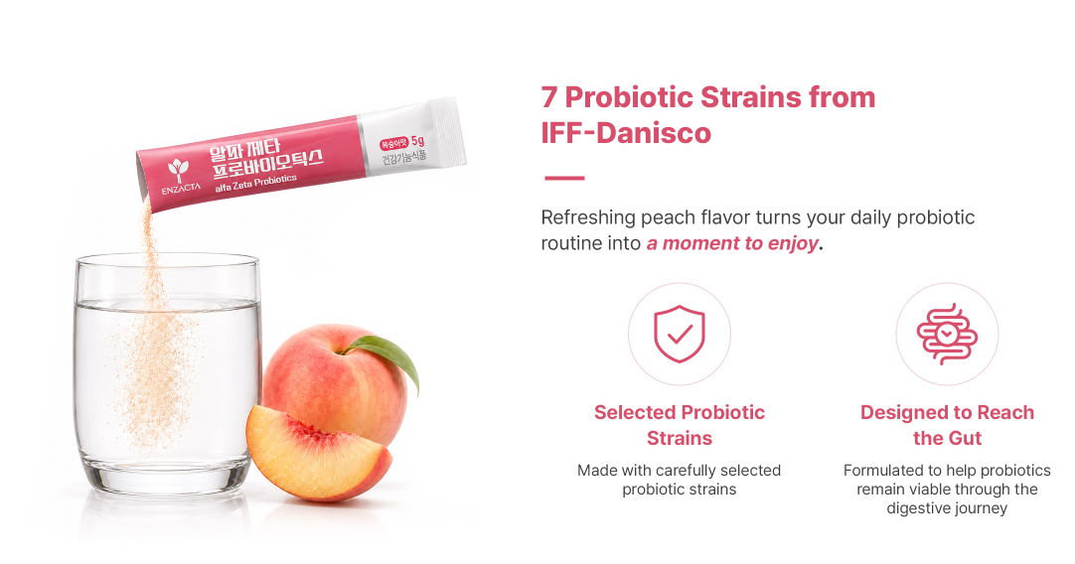

 | 7 Probiotic Strains from IFF-Danisco | 챙기는게 아니라 즐기는 프로바이오틱스
 | Refreshing peach flavor turns your daily probiotic routine into a moment to enjoy. | 상큼한 복숭아 과즙으로 맛을 낸, 매일이 즐거운 한 잔
 | Selected Probiotic Strains | 엄선한 유산균 균주
 | Made with carefully selected probiotic strains | delete
 | Designed to Reach the Gut | 장까지 튼튼하게
 | Formulated to help probiotics remain viable through the digestive journey | delete

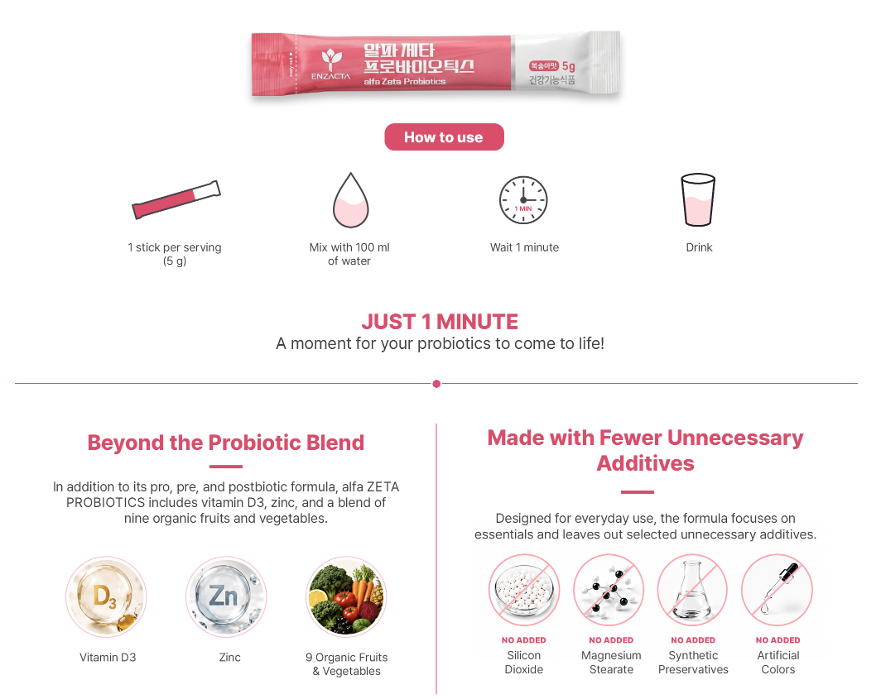
 | How to use | 섭취 방법
 | 1 stick per serving (5 g) | 1회 1포 (5 g)
 | Mix with 100 ml of water | 100 ml 물에 타서
 | Wait 1 minute | 1분간 기다렸다가
 | Drink | 섭취하세요
 | JUST 1 MINUTE | 단 1분
 | A moment for your probiotics to come to life! | 유산균이 깨어나는 시간입니다.
 | Beyond the Probiotic Blend | 부원료
 | In addition to its pro, pre, and postbiotic formula, alfa ZETA PROBIOTICS includes vitamin D3, zinc, and a blend of nine organic fruits and vegetables. | 알파 제타 프로바이오티스는 비타민 D3, 아연, 그리고 9가지 유기농 과일 및 채소를 함유하고 있습니다.
 | Vitamin D3 | 비타민 D3
 | Zinc | 아연
 | 9 Organic Fruits & Vegetables | 9가지 유기농 과일 및 채소
 | Made with Fewer Unnecessary Additives | 불필요한 첨가물을 줄였습니다.
 | Designed for everyday use, the formula focuses on essentials and leaves out selected unnecessary additives. | 우리 가족이 매일 섭취하는 제품이기에, 꼭 필요한 성분만 담아 안심하고 섭취할 수 있도록 만들었습니다.
 | NO ADDED / Silicon Dioxide | 이산화규소 무첨가
 | NO ADDED / Magnesium Stearate | 스테아린산 마그네슘 무첨가
 | NO ADDED / Synthetic Preservatives | 합성보존료 무첨가
 | NO ADDED / Artificial Colors | 합성착색료 무첨가

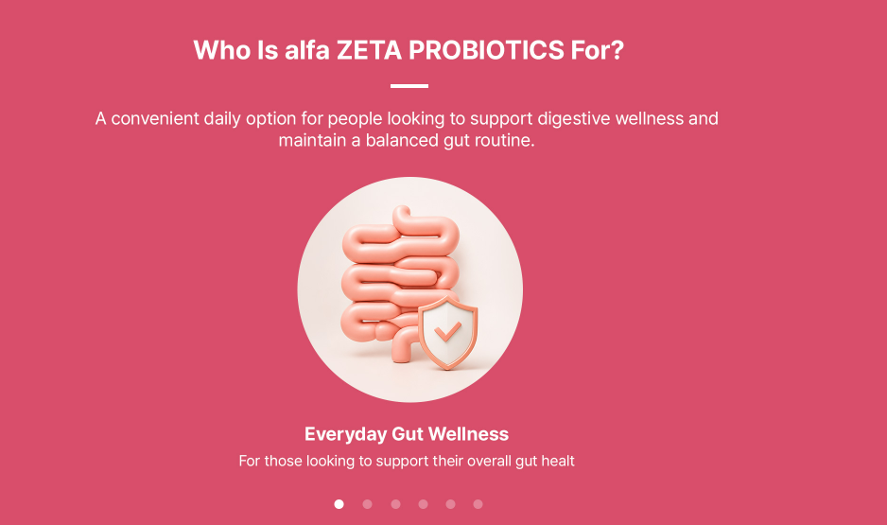
 | Who Is alfa ZETA PROBIOTICS For? | alfa ZETA PROBIOTICS는 이런 분들께 추천합니다
 | A convenient daily option for people looking to support digestive wellness and maintain a balanced gut routine. | 장 건강을 관리하고 균형 잡힌 장 컨디션을 유지하고 싶은 분들을 위한 간편한 데일리 선택.
1 | Everyday Gut Wellness | 매일 챙기는 장 건강
 | For those looking to support their overall gut healt | 전반적인 장 건강 관리가 필요하신 분
2 | Regular Bowel Routine | 원활한 배변 활동
 | For those looking to support comfortable and regular bowel movements. | 편안하고 규칙적인 배변 활동을 유지하고 싶은 분.
3 | Irregular Eating Habits | 불규칙한 식습관
 | For those concerned about gut wellness due to inconsistent meal patterns. | 불규칙한 식습관으로 장 건강이 걱정되시는 분.
4 | Stress and Fatigue | 스트레스와 피로
 | For those concerned about their gut condition due to stress and fatigue. | 스트레스와 피로로 장 컨디션이 저하되신 분.
5 | Frequent Digestive Discomfort | 잦은 속 불편함
 | For those who often experience occasional stomach or digestive discomfort. | 잦은 속 불편함으로 고민이신 분
6 | Beneficial Gut Bacteria Balance | 장내 유익균 밸런스
 | For those looking to maintain a healthy balance of beneficial gut bacteria. | 장내 유익균 밸런스 관리가 필요하신 분.

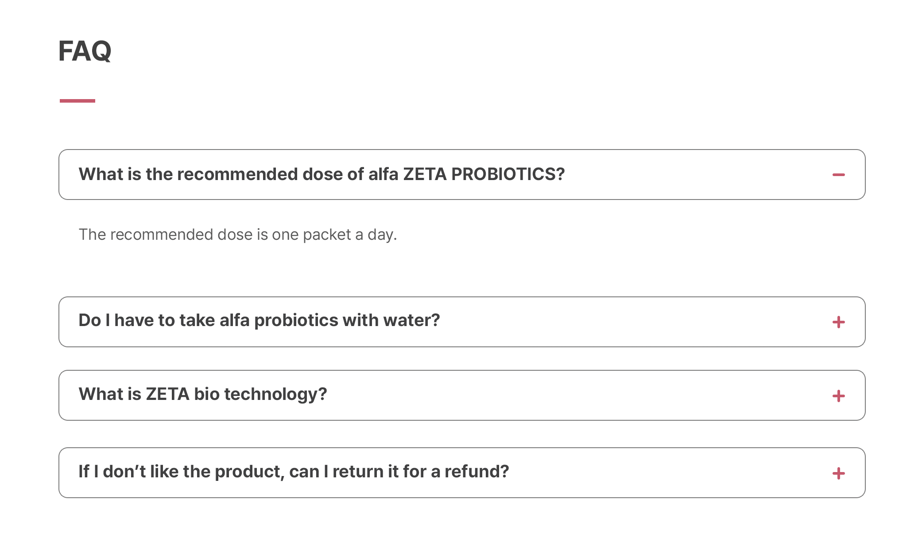
 | Same FAQ than the old alfa PROBIOTICS product:
 | FAQ | FAQ
1 | What is the recommended dose of alfa PROBIOTICS? | 알파 프로바이오틱스의 권장 섭취량은 어떻게 되나요?
 | The recommended dose is one packet a day. | 1일 1회, 1회 1포를 섭취하세요.
2 | Do I have to take alfa probiotics with water? | 알파 프로바이오틱스를 꼭 물과 함께 섭취해야 하나요?
 | It is okay to consume only alfa probiotics, but when consumed by mixing alfa probiotics with 100ml of water, lactobacillus cell membrane restoration can improve intestinal survival and intestinal adhesion. | 알파 프로바이오틱스만 섭취해도 좋습니다만, 물 100ml에 알파 프로바이오틱스를 타서 섭취 시 유산균 세포막 복원을 통해 장내 생존율 및 장 부착능을 향상시킬 수 있습니다.
3 | What is Zeta bio technology? | 제타바이오 기술이 무엇인가요?
 | Microbial testing confirms that freeze-dried lactic acid bacteria have similar survival rates and intestinal adhesion to probiotics as a next-generation technology to have the same charge (-charge) as living lactic acid bacteria by reactivating them with zeta bio technology. | 동결건조된 유산균을 제타바이오 기술로 재 활성화(Re-hydration)시켜 살아있는 유산균과 동일한 전하(-charge)를 갖도록 하는 차세대 기술로 동결건조 유산균이 생균과 유사한 생존율 및 장 부착능력을 갖는 것으로 미생물시험결과 확인됩니다.
4 | If I don’t like the product, can I return it for a refund? | 제품이 마음에 들지 않으면 반품하여 환불 받을 수 있나요?
 | Yes! And we’re so sure you’re going to enjoy it, we offer you a 30-day guarantee on your first purchase of any product. | 네! 엔잭타는 여러분이 제품에 만족하실 거라 확신하지만 구매일 3개월 이내에 반품(청약철회)을 신청할 수 있습니다.

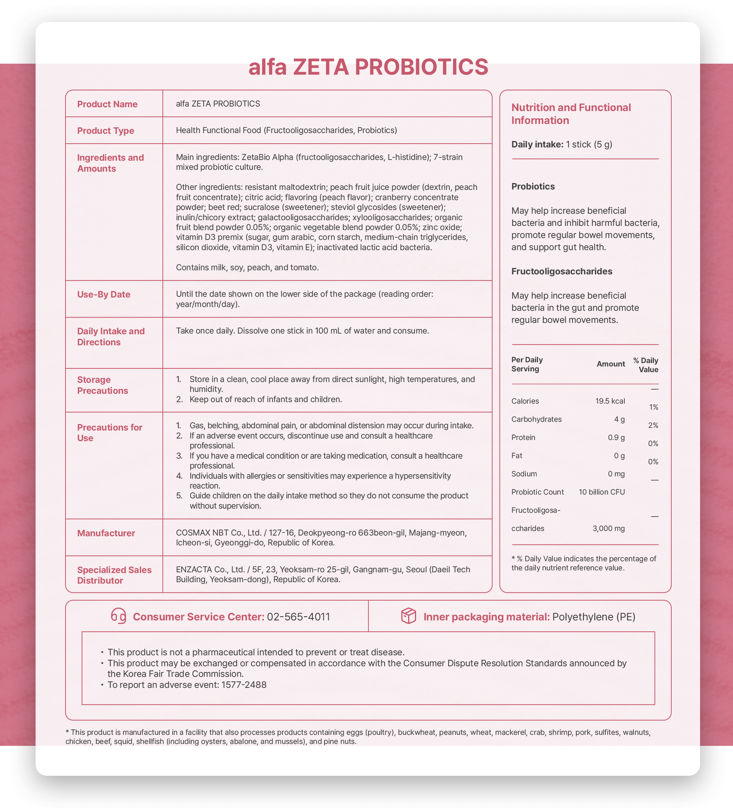

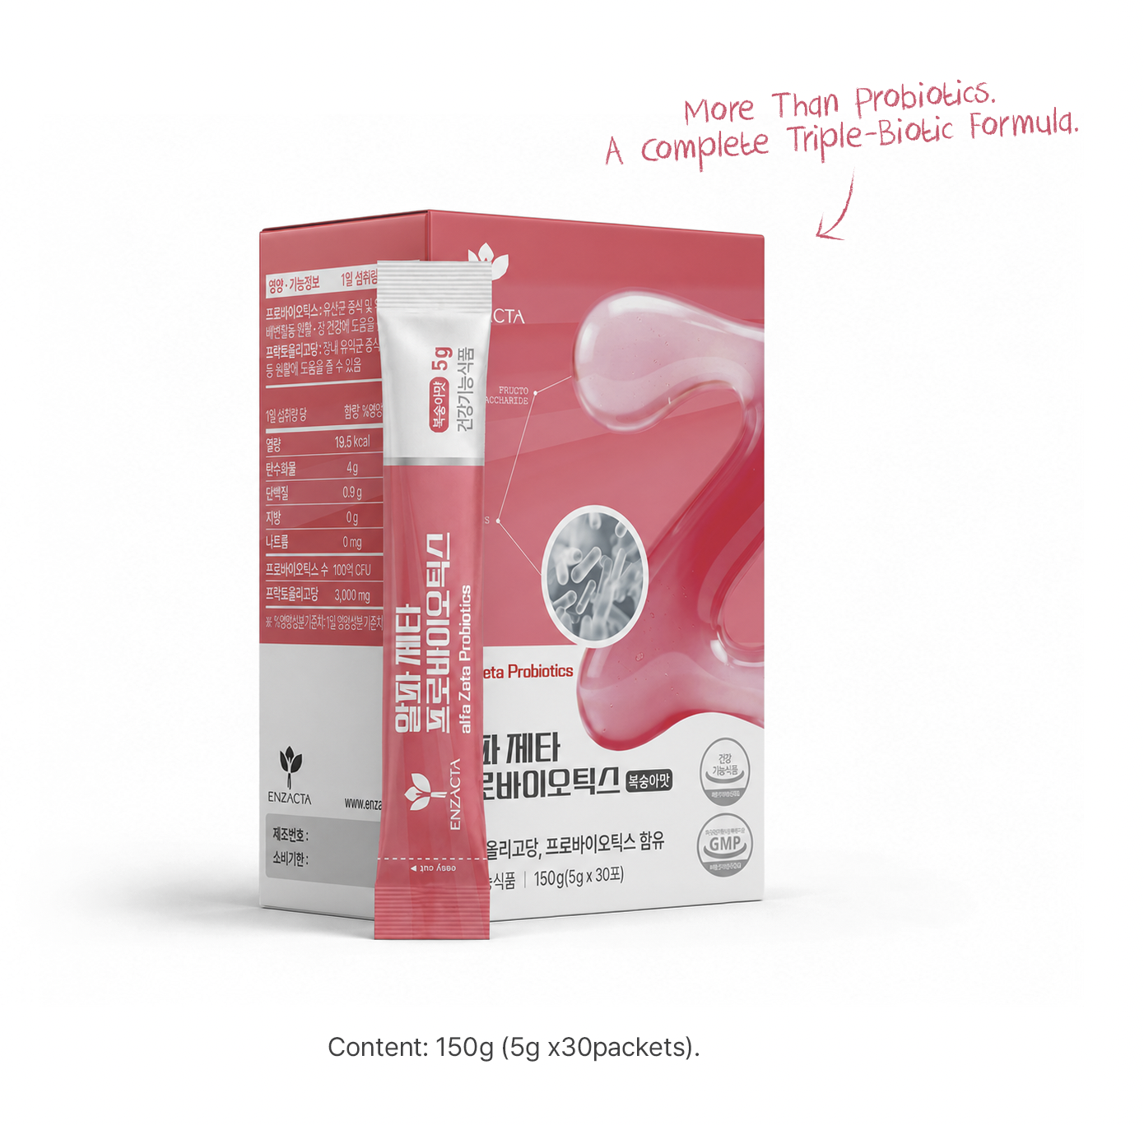

 | More Than Probiotics. A Complete Triple-Biotic Formula. | 프로바이오틱스를 넘어, 완성된 트리플 바이오틱 포뮬러
 | Content: 150g (5g x30packets). | 내용량: 150 g (5 g × 30포).

